Sheet1
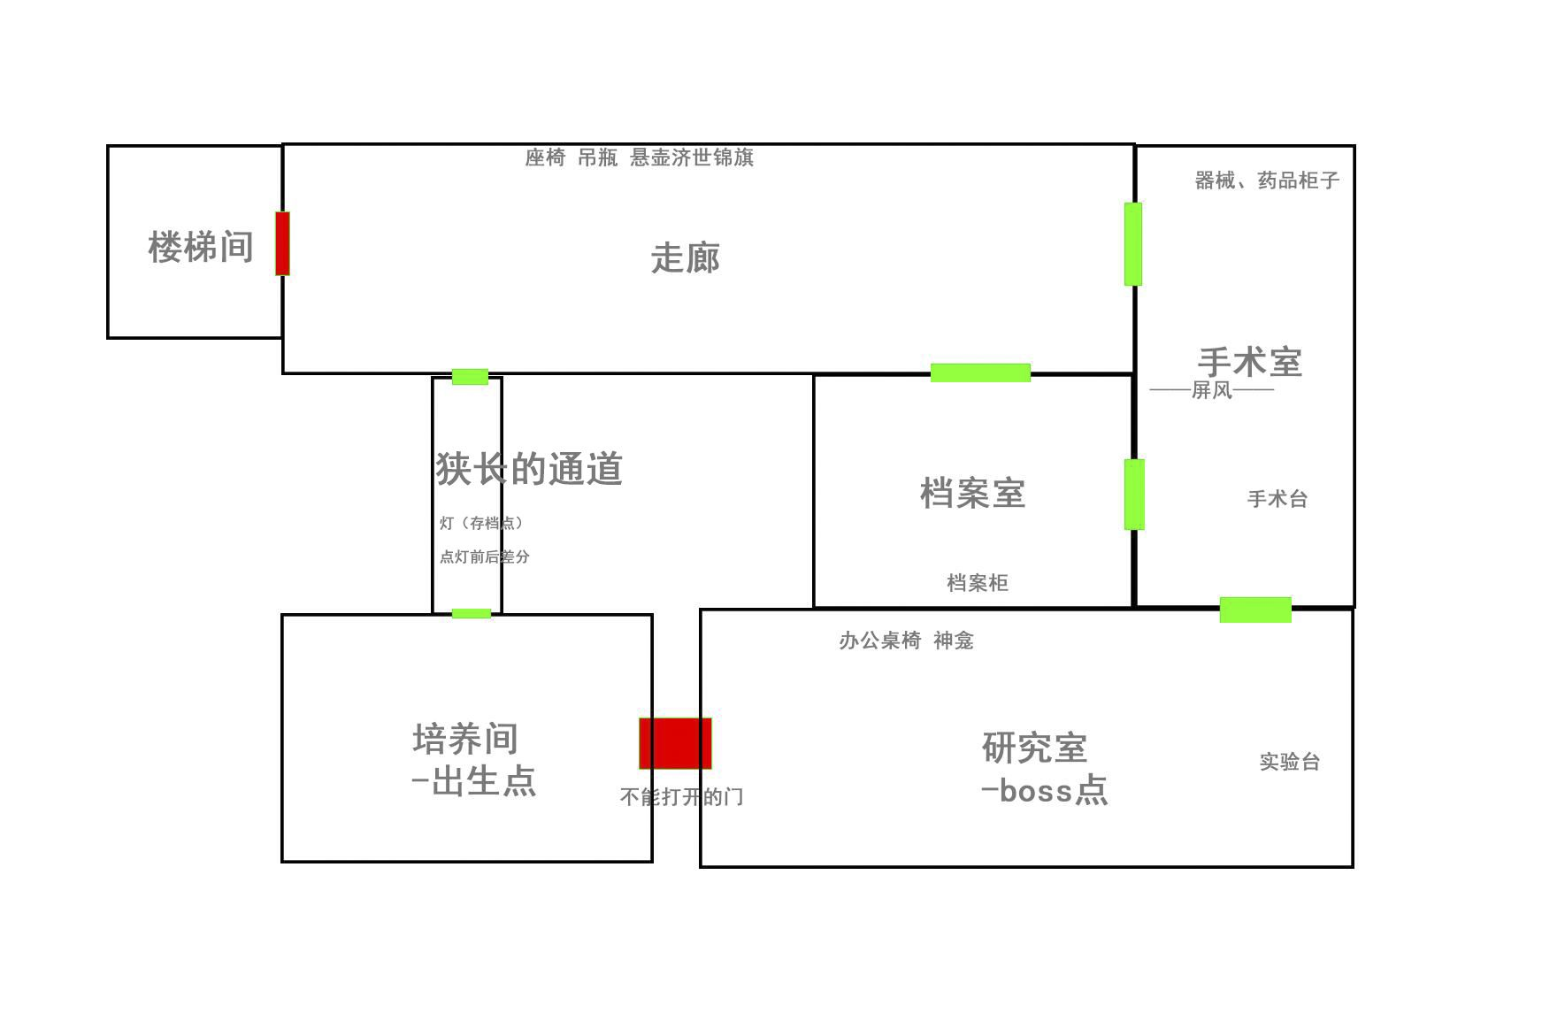
 | 游戏内道具 | 详细解释 | 地点
1 | 针还在手上的吊瓶 | 针还在手上的吊瓶，上面标记的“波”和“粒”似乎是你们的名字。 | 培养间
2 | 菊花花瓣 | 一片带着淡淡香气的菊花花瓣。 | 狭长的通道
3 | 波的档案 | 这是一份个人档案，边缘因无数次翻阅而略显卷曲，纸面散发着淡淡的菊花香气。上面详细描述了你的个人信息及生平。 | 走廊
4 | 锦旗后的一个小盒子 | 木盒外表平凡无奇，但周围的气氛却让人不由自主地感到一丝寒意。打开后，盒子内部，一摞欠条静静地躺在那里，上面用褪色的墨水写着一些难以辨认的文字和数字，似乎隐藏着某种古老的契约或诅咒。再仔细看，张张字迹都不同，上面有着“欠死刑犯一位”。 | 走廊
5 | 粒的档案 | 这是一份个人档案，边缘因无数次翻阅而略显卷曲，纸面散发着淡淡的菊花香气。上面详细描述了你的个人信息及生平。 | 档案室
6 | 仪式解说 | 绢帛之上，以古朴的篆体书写着仪式的奥秘：在月圆之夜，当天地灵气最为充沛之时，拿巨蟒与人制合，作得人身蛇尾的神物，作为献给血滴子的礼物便可让其降世。 记号笔圈出“人身蛇尾”，潦草的字迹批注着：失败了，为什么？ | 档案室
7 | 病历本 | 医生的病历本上，密密麻麻地记录着每一位患者的详细信息与诊疗过程，每一页都承载着专业与关怀。在这些珍贵的记录旁边，细心地贴着各式各样的便签。这些便签颜色各异，大小不一，有的用醒目的红色标记出紧急需要注意的事项，如“过敏史：花生”，提醒医生在开具处方时务必避开相关药物；有的则是用温柔的蓝色标注着患者的特殊需求或偏好，比如“偏好右侧卧位检查”。 乍一看觉不出什么问题，仔细阅读就能发现这些是一些关于“死刑犯”的器官交易。而每个便利签的背后都用着红笔写着什么“今天也拯救了一部分的姐姐”一类的话。 | 手术室
8 | 楼梯间钥匙 | 这把钥匙躺在那位医生的尸身上，显得格外突兀与不祥。钥匙的整体由黄铜铸就，经过岁月的洗礼，表面已经覆盖了一层薄薄的氧化层，呈现出一种温润的暗黄色。它的形状设计独特，应该是能开启这地下室某处的钥匙。 | 研究室
9 | 报纸 | 手中展开的，是一张多年前的报纸，它带着往昔的气息与神秘感，纸面布满了岁月的痕迹，但即便如此，上面的文字与图片依然清晰可见。 报纸的标题用粗大的字体赫然写着“凤尾村神迹再现，民间信仰热议”，下方则是一行行紧密排列的文字，详细记录了这个地区发生的神秘事件。据报纸所述，当地村民在田间劳作时，突然天空中出现了一道奇异的蛇形红光，随后便有神明降临的传闻不胫而走。村民们纷纷前往祭拜，祈求神明保佑风调雨顺、家宅平安。 除了文字描述外，报纸上还配有一张模糊的黑白照片，照片中隐约可见一座古老的庙宇和众多虔诚的信徒。他们的脸上写满了敬畏与期盼，仿佛真的感受到了神明的存在与庇护。 | 研究室
10 | 医生的档案袋 | 这是张泛黄的医生档案纸，纸张的边缘因长时间的翻阅而略显卷曲，表面的纤维在微弱的光线照射下，字迹显得有些模糊，它静静地诉说着这份档案主人的过去与现在。 | 楼梯间（上层房间）
11 | 一些跌打伤药和学戏的书 | 几瓶跌打伤药，瓶身因多次使用而略显磨损，标签上的字迹也已模糊不清，还有些许盒装但未吃完的药物散落在一旁。紧挨着跌打伤药的，是一本封面略显陈旧、页边泛黄的学戏剧的书。虽有些时日，但这书被主人呵护的极好，上面密密麻麻用字标着学习心得。 | 楼梯间（上层房间）

